Vanningsplan
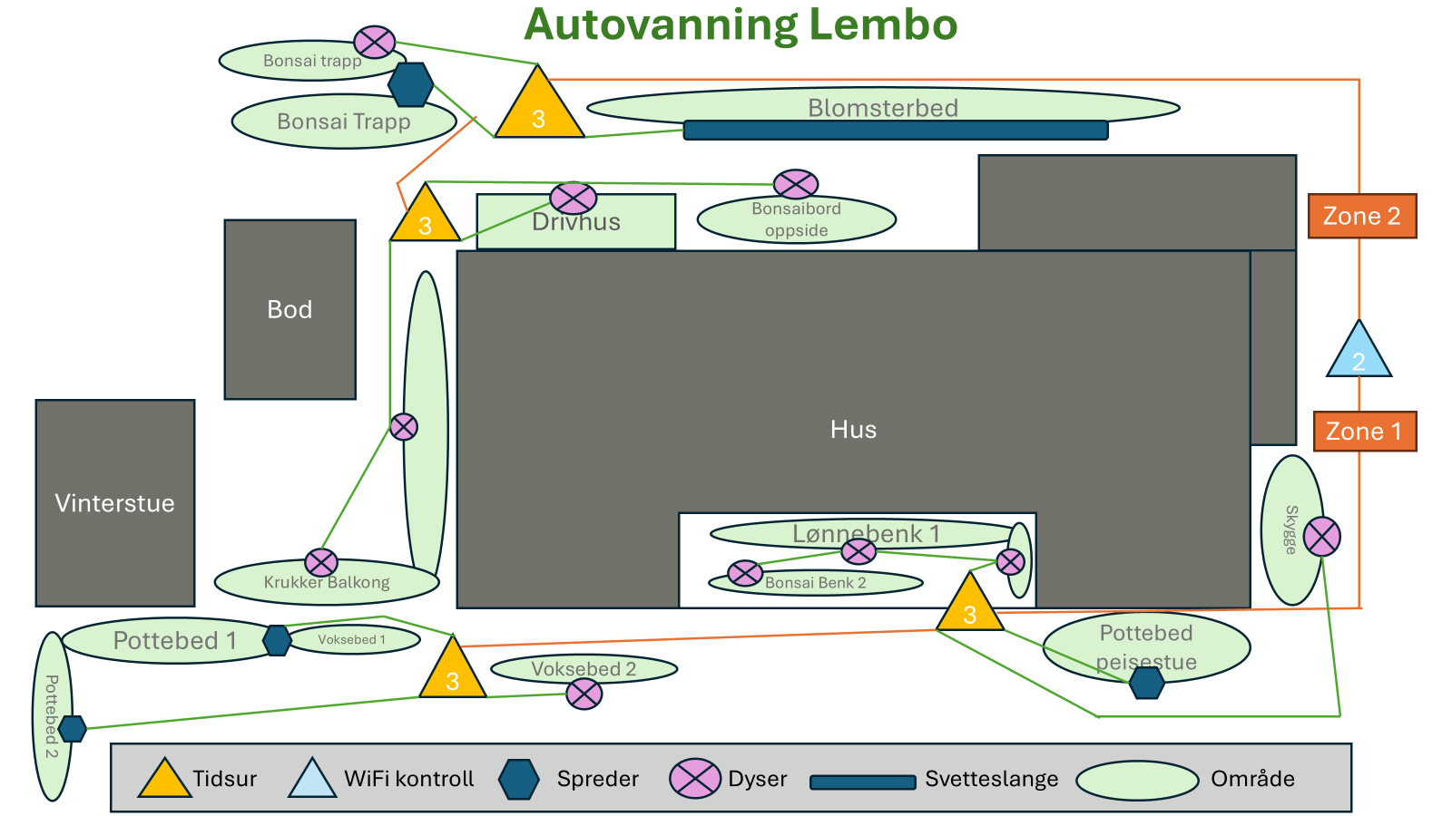
Morning
RainPoint 4 | Zone 1 og 2 | Oppside |  | 3 utg 1 |  |  |  |  | 3 utg. 2
 |  |  |  | Tid | Lengde | Type | Utgang Nr | Plassering | Tid | Lengde | Type | Utgang Nr | Plassering | Tid | Lengde | Type | Utgang Nr | Plassering | Tid | Lengde | Type | Utgang Nr | Plassering
 |  |  | 0600 - 0630 | 0600 - 0630 | 30 | Svetteslange | 1 | Blomsterbed
 |  |  | 0730 - 0749 | 0730 - 0749 | 19 | Spreder | 3 | Trapp
 |  |  | 0750 - 0759 | 0750 - 0753 | 3 | Dyser | 2 | Trapp
 |  |  | 0800 - 0809 |  |  |  |  |  | 0800 - 0805 | 5 | Dyser | 1 | Altan
 |  |  | 0810 - 0819 |  |  |  |  |  | 0810 - 0813 | 3 | Dyser | 2 | Bonsai Benk
 |  |  | 0820 - 0829 |  |  |  |  |  | 0820 - 0823 | 3 | Dyser | 3 | Drivhus

 | Zone 3 | Nedside |  | 3 utg. 3 |  |  |  |  | 3 utg. 4
 |  |  |  | Tid | Lengde | Type | Utgang Nr | Plassering | Tid | Lengde | Type | Utgang Nr | Plassering | Tid | Lengde | Type | Utgang Nr | Plassering | Tid | Lengde | Type | Utgang Nr | Plassering
 |  |  | 0830 - 0849 | 0830 - 0849 | 19 | Spreder | 1 | Spreder Peisestue
 |  |  | 0850 - 0909 | 0850 - 0900 | 10 | Spreder | 2 | Yamadori Skygge
 |  |  | 0910 - 1029 | 0910 - 0959 | 49 |  | 3 | Trepunkts ventil | 0910 - 0929 | 19 | Spreder | 1 | Pottebed 1
 |  |  |  |  |  |  |  |  | 0930 - 0949 | 19 | Spreder | 2 | Pottebed 2
 |  |  |  |  |  |  |  |  | 0950 - 1020 | 30 | Svetteslange | 3 | Voksebed
 | Zone 4 | Nedside |  | Direkte
 |  |  |  | Tid | Lengde | Type | Utgang Nr | Plassering | Tid | Lengde | Type | Utgang Nr | Plassering | Tid | Lengde | Type | Utgang Nr | Plassering | Tid | Lengde | Type | Utgang Nr | Plassering
 |  |  | 1030 - 1033 |  | 3 | Dyser |  | Yamadori v/ Hekk

RainPoint 2 Home | Zone 1 | Pallehus |  | Direket
 |  |  |  | Tid | Lengde | Type | Utgang Nr | Plassering | Tid | Lengde | Type | Utgang Nr | Plassering | Tid | Lengde | Type | Utgang Nr | Plassering | Tid | Lengde | Type | Utgang Nr | Plassering
 |  |  | 0900 - 0902 |  | 2 | Rotor Dyse |  | Pallehus

 | Zone 2 | Benk |  | Dirkte |  |  |  |  | Direkte
 |  |  |  | Tid | Lengde | Type | Utgang Nr | Plassering | Tid | Lengde | Type | Utgang Nr | Plassering
 |  |  | 0910 - 0915 |  | 5 | Dyse |  | Benk under altan

RainPoint 2 | Zone 1 | Drivhus |  | 4 utg 1
 |  |  |  | Tid | Lengde | Type | Utgang Nr | Plassering | Tid | Lengde | Type | Utgang Nr | Plassering | Tid | Lengde | Type | Utgang Nr | Plassering | Tid | Lengde | Type | Utgang Nr | Plassering

 | Zone 2 | Fremtid plen
 |  |  |  | Tid | Lengde | Type | Utgang Nr | Plassering | Tid | Lengde | Type | Utgang Nr | Plassering

Ettermiddag
RainPoint 4 | Zone 1 og 2 | Oppside |  | 3 utg 1 |  |  |  |  | 3 utg. 2
 |  |  |  | Tid | Lengde | Type | Utgang Nr | Plassering | Tid | Lengde | Type | Utgang Nr | Plassering | Tid | Lengde | Type | Utgang Nr | Plassering | Tid | Lengde | Type | Utgang Nr | Plassering
 |  |  | 1800 - 1830 | 1800 - 1830 | 30 | Svetteslange | 1 | Blomsterbed
 |  |  | 1930 - 1949 | 1930 - 1949 | 19 | Spreder | 3 | Trapp
 |  |  | 1950 - 1959 | 1950 - 1953 | 3 | Dyser | 2 | Trapp
 |  |  | 2000 - 2009 |  |  |  |  |  | 2000 - 2005 | 5 | Dyser | 1 | Altan
 |  |  | 2010 - 2019 |  |  |  |  |  | 2010 - 2013 | 3 | Dyser | 2 | Bonsai Benk
 |  |  | 2020 - 2029 |  |  |  |  |  | 2020 - 2023 | 3 | Dyser | 3 | Drivhus

 | Zone 3 | Nedside |  | 3 utg. 3 |  |  |  |  | 3 utg. 4
 |  |  |  | Tid | Lengde | Type | Utgang Nr | Plassering | Tid | Lengde | Type | Utgang Nr | Plassering | Tid | Lengde | Type | Utgang Nr | Plassering | Tid | Lengde | Type | Utgang Nr | Plassering
 |  |  | 2030 - 2049 | 2030 - 2049 | 19 | Spreder | 1 | Spreder Peisestue
 |  |  | 2050 - 2109 | 2050 - 2100 | 10 | Spreder | 2 | Yamadori Skygge
 |  |  | 2110 - 2229 | 2110 - 2159 | 49 |  | 3 | Trepunkts ventil | 2110 - 2129 | 19 | Spreder | 1 | Pottebed 1
 |  |  |  |  |  |  |  |  | 2130 - 2149 | 19 | Spreder | 2 | Pottebed 2
 |  |  |  |  |  |  |  |  | 2150 - 2220 | 30 | Svetteslange | 3 | Voksebed
 | Zone 4 | Nedside |  | Direkte
 |  |  |  | Tid | Lengde | Type | Utgang Nr | Plassering | Tid | Lengde | Type | Utgang Nr | Plassering | Tid | Lengde | Type | Utgang Nr | Plassering | Tid | Lengde | Type | Utgang Nr | Plassering
 |  |  | 2230 - 2233 |  | 3 | Dyser |  | Yamadori v/ Hekk

RainPoint 2 Home | Zone 1 | Pallehus |  | Direket
 |  |  |  | Tid | Lengde | Type | Utgang Nr | Plassering | Tid | Lengde | Type | Utgang Nr | Plassering | Tid | Lengde | Type | Utgang Nr | Plassering | Tid | Lengde | Type | Utgang Nr | Plassering
 |  |  | 2100 - 2102 |  | 2 | Rotor Dyse |  | Pallehus

 | Zone 2 | Benk |  | Dirkte |  |  |  |  | Direkte
 |  |  |  | Tid | Lengde | Type | Utgang Nr | Plassering | Tid | Lengde | Type | Utgang Nr | Plassering
 |  |  | 2110 - 2115 |  | 5 | Dyse |  | Benk under altan

RainPoint 2 | Zone 1 | Drivhus |  | 4 utg 1
 |  |  |  | Tid | Lengde | Type | Utgang Nr | Plassering | Tid | Lengde | Type | Utgang Nr | Plassering | Tid | Lengde | Type | Utgang Nr | Plassering | Tid | Lengde | Type | Utgang Nr | Plassering

 | Zone 2 | Fremtid plen
 |  |  |  | Tid | Lengde | Type | Utgang Nr | Plassering | Tid | Lengde | Type | Utgang Nr | Plassering | Tid | Lengde | Type | Utgang Nr | Plassering | Tid | Lengde | Type | Utgang Nr | Plassering

Intervall | 12

